postup Excel
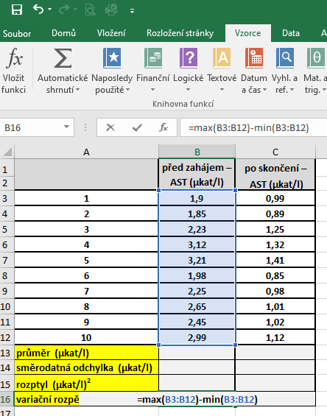
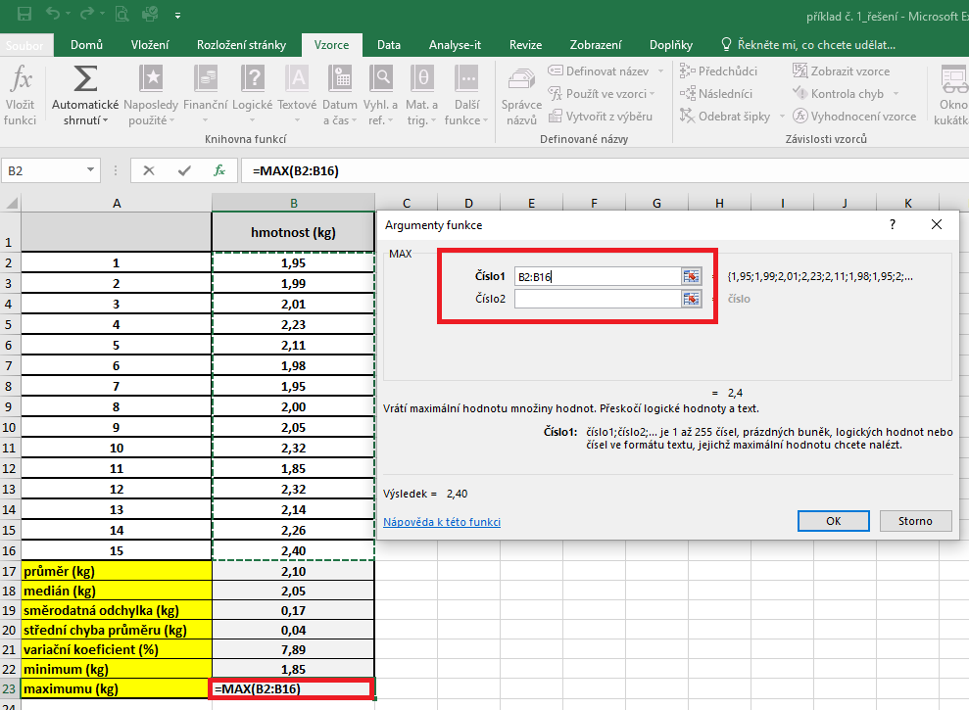
 | před zahájením – AST (µkat/l) | po skončení – | PRŮMĚR: | Kurzor umístíme do buňky, ve které chceme mít výsledek příslusného parametru.
 |  | AST (µkat/l) |  | V hlavním menu v nabídce "Vzorce" si vybereme "Vložit funkci" a následně si zvolíme "Průměr".
1 | 1.9 | 0.99 |  | Průměr počítáme vždy pouze z hodnot daného výběrového souboru.
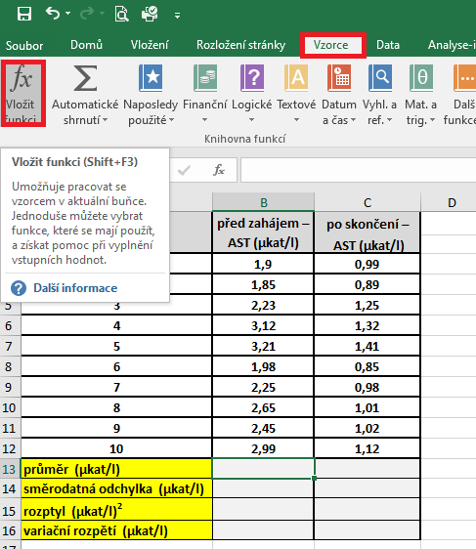
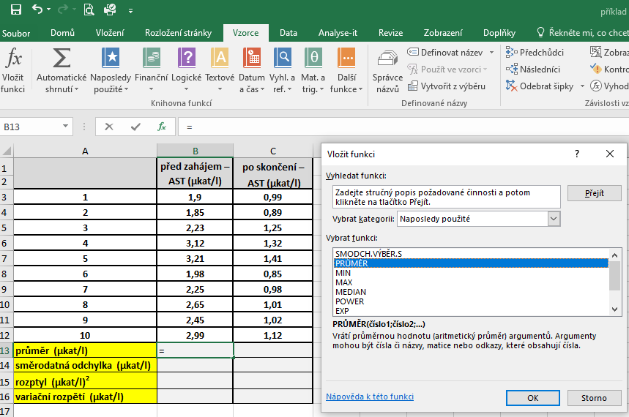
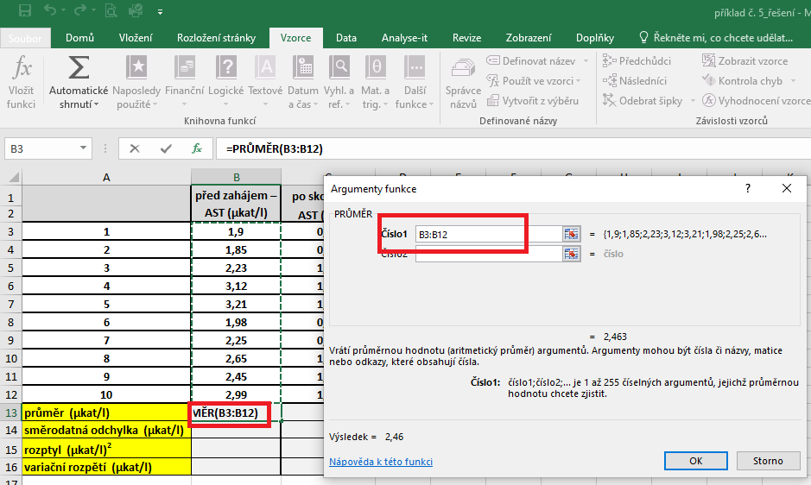
2 | 1.85 | 0.89
3 | 2.23 | 1.25
4 | 3.12 | 1.32
5 | 3.21 | 1.41
6 | 1.98 | 0.85
7 | 2.25 | 0.98
8 | 2.65 | 1.01
9 | 2.45 | 1.02
10 | 2.99 | 1.12
průměr (µkat/l)
směrodatná odchylka (µkat/l)
rozptyl (µkat/l)2
variační rozpětí (µkat/l)

 |  |  | SD | Kurzor umístíme do buňky, ve které chceme mít výsledek příslusného parametru.
 |  |  |  | V hlavním menu v nabídce "Vzorce" si vybereme "Vložit funkci" a následně si zvolíme "Smodch.vyber.S"
 |  |  |  | Směrodatnou odchylku počítáme vždy pouze z hodnot daného výběrového souboru.
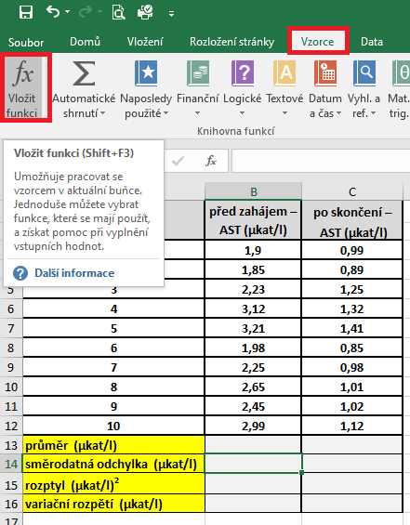
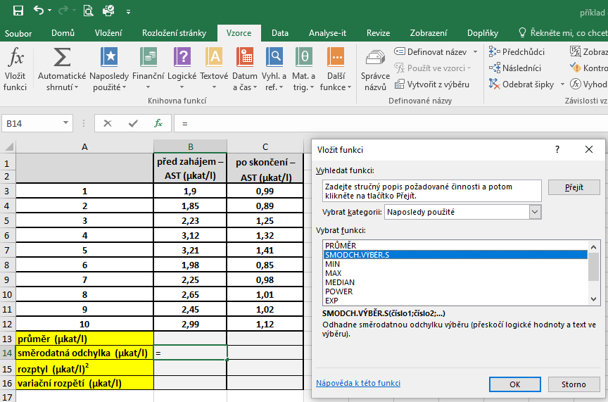
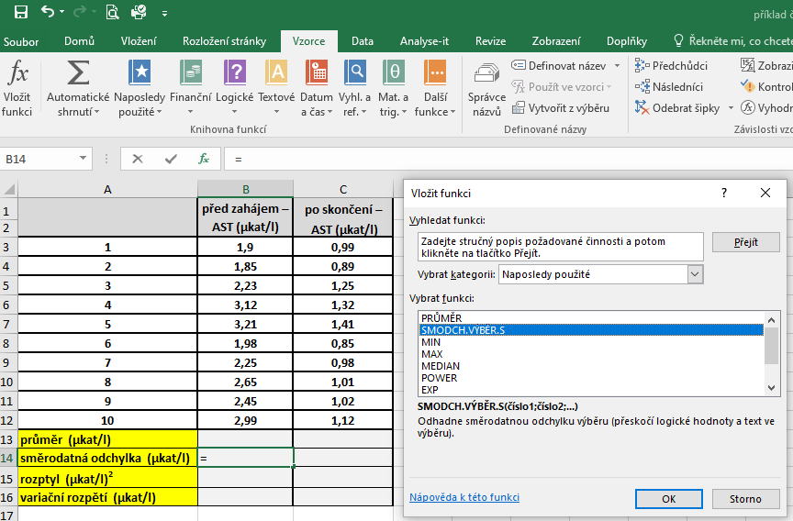

 |  |  | ROZPTYL |  | Kurzor umístíme do buňky, ve které chceme mít výsledek příslusného parametru.
 |  |  |  |  | V hlavním menu v nabídce "Vzorce" si vybereme "Vložit funkci" a následně si zvolíme "VAR.S"
 |  |  |  |  | Rozptyl počítáme vždy pouze z hodnot daného výběrového souboru.

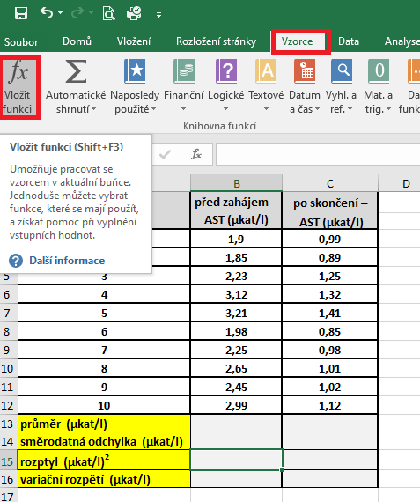
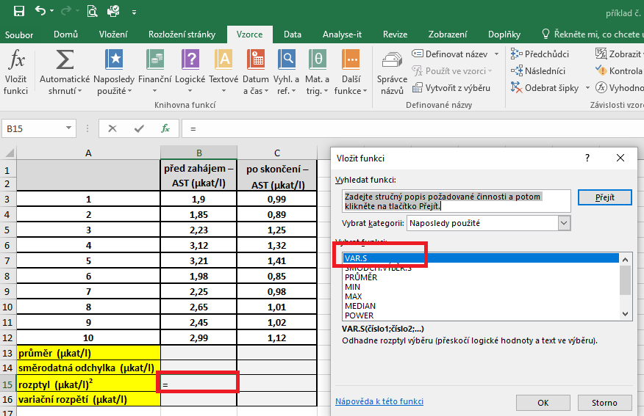
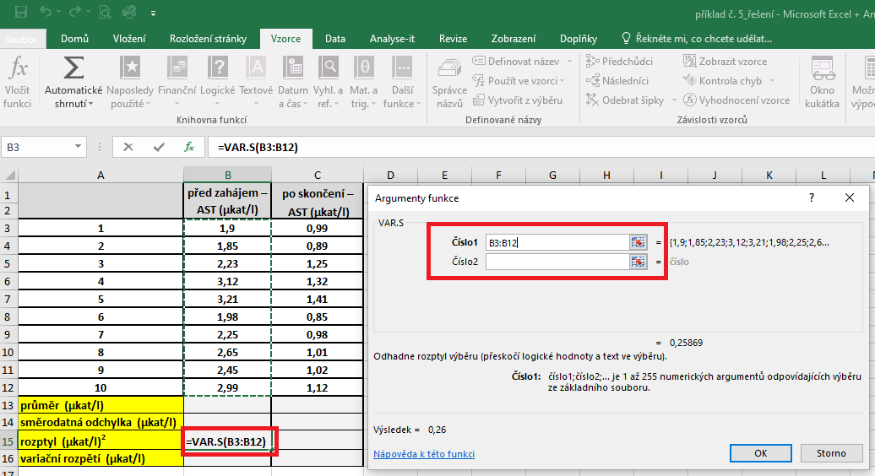

 |  |  | variační rozptělí |  | Kurzor umístíme do buňky, ve které chceme mít výsledek příslusného parametru.
 |  |  |  |  | Variační rozpětí vypočítáme podle námi vytvořeného vzorce, který bude sestaven jako rozdíl maximální a minimální hodnoty daného souboru.

postup Unistat
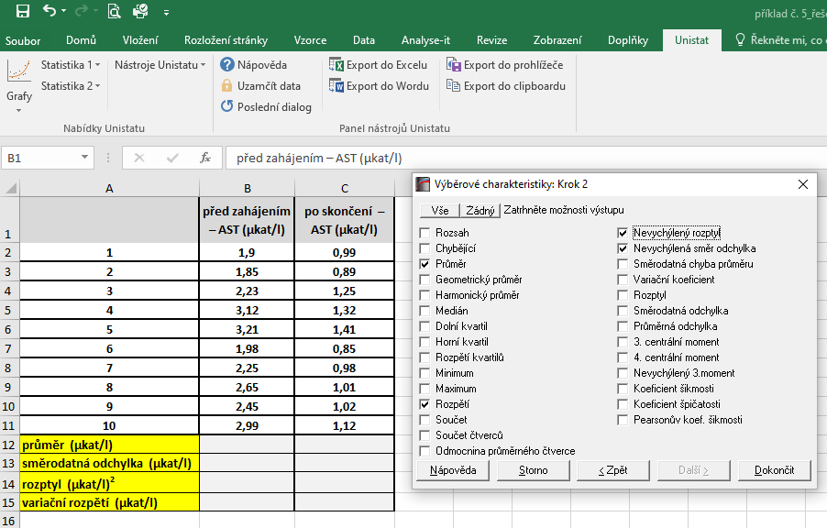
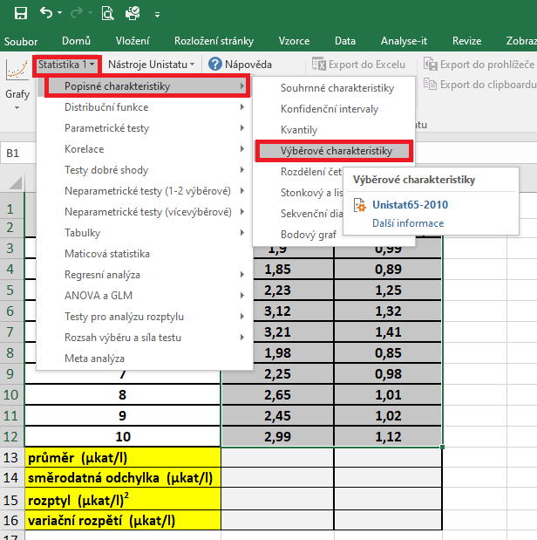
 | před zahájením – AST (µkat/l) | po skončení – | Označíme si zdrojová data výběrového souboru a v hlavním menu si vybereme nabídku "Unistat".
 |  | AST (µkat/l) | Dále si zvolíme nabídky: Statistika 1 → Popisné charakteristiky → Výběrové charakteristiky.
1 | 1.9 | 0.99
2 | 1.85 | 0.89
3 | 2.23 | 1.25
4 | 3.12 | 1.32
5 | 3.21 | 1.41
6 | 1.98 | 0.85
7 | 2.25 | 0.98
8 | 2.65 | 1.01
9 | 2.45 | 1.02
10 | 2.99 | 1.12
průměr (µkat/l)
směrodatná odchylka (µkat/l)
rozptyl (µkat/l)2
variační rozpětí (µkat/l)

 |  |  | V následujícím dialogovém okně zvolíme nabídku "NE".


 |  |  | V následujícím dialogovém okně si vybereme zdrojová data, která chceme statisticky hodnotit a přesuneme do kolonky vybrané proměnné.
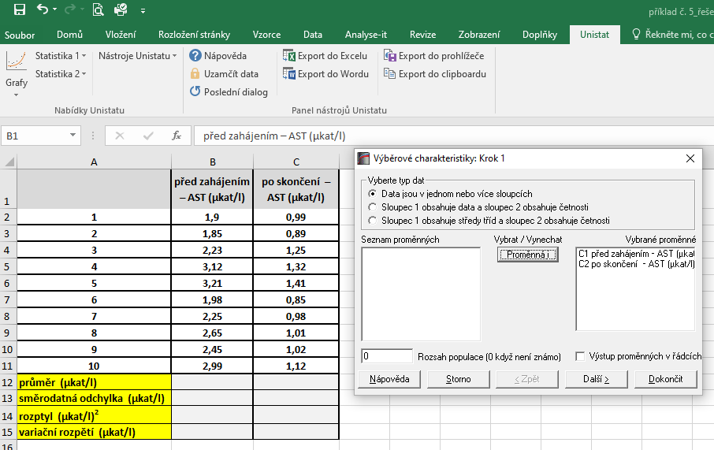

 |  |  | V následujícím dialogovém okně si označíme parametry, které chceme počítat.
 |  |  | Pro směrodatnou odchylku je nutné používat nabídku nevychýlená směrodatná odchylka a pro rozptyl používejte nevychýlený rozptyl.

